Tietokokonaisuudet
KIRA-digi, kiinteistösijoittamisen ja -johtamisen tietomalli
Tietomallin rajaukset:
A. Kiinteistökohde on tietomallissa juridinen, omistuksellinen kohde, johon kuuluu yksi (1:1) kiinteistöyhtiö tai yksi suoraan (1:1) omistettu kiinteistö. Kiinteistöyhtiöön voi joissain tapauksissa liittyä kiinteistöyhtiön kautta useampi kiinteistö.
B. Tietomalliin pysytään tallettamaan ja edelleen tiedonsiirrossa välittämään seuraavat erilaiset omistustilanteet: 1) omistaja omistaa kiinteistön (suora omistus) tai kiinteistökohteen kiinteistöyhtiön kautta kokonaan 2) kiinteistöyhtiön osaomistus (omistusosuuden indikoiminen prosenttilukuna, 0-100%). 3) yksittäisen huoneiston/tilan omistus. Muunlaisia omistustilanteita tietomalli ei tue.
C. Tietomallissa yksilöivinä tunnisteina käytetään omistajan määrittämiä yksilöiviä ja ainutkertaisia tunnisteita. Mallissa on huomioitu julkisten rekistereiden pysyvät tunnisteet, kuten kiinteistötunnus (MML-KTJ), y-tunnus (PRH-YTJ), pysyvä rakennustunnus (VTJ-PRT) ja pysyvä huoneistotunnus (VTJ-PHT tulossa 2018). Lyhenteiden selitykset: Maanmittauslaitos Kiinteistörekisteri, Patentti- ja rekisterihallitus - Yritys- ja yhteisörekisteri, Väestörekisterikeskus, Väestötietojärjestelmä.
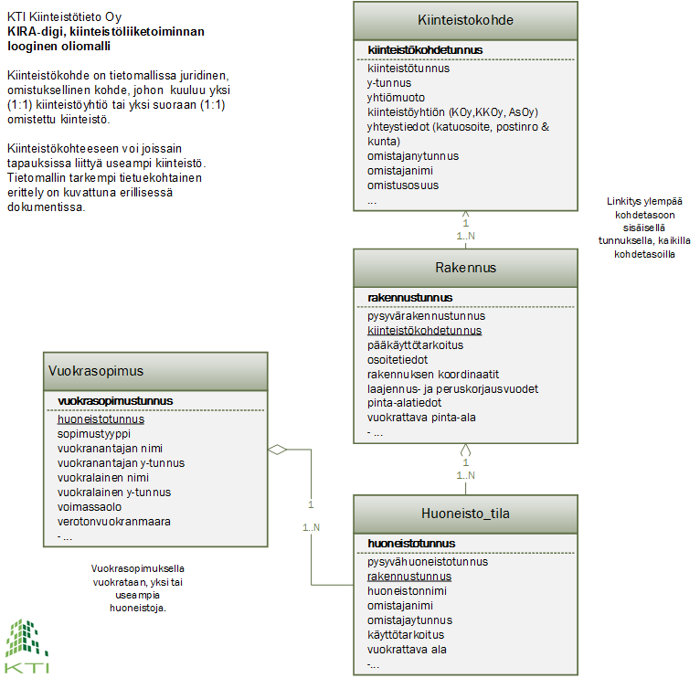

MUUTOSHISTORIA
2018-11-01
nimeäminen KTI_KIRA_Digi_Kiinteistösijoittamisen_tietomalli_versio_final
asiakirja on merkitty final ja muutokset on suojattu salasanalla

VERSIO 13
2018-05-30
-huoneisto_tlla-taulu:
-sauna-kentän tietotyyppi korjattu tekstistä booleaniksi. Tietueen tietotyyppi2 oli jo aiemmin boolean.

vuokrasopimus-taulu:
-kuukausivuokrassasahko, korjattu tietotyyppi tekstistä booleaniksi

yleisesti kaikkiin boolean tietotyyppi kenttiin on lisätty tarkennus selitteeseen:
CSV-tiedostot: 0/1 tai false/true
REST: false/true

VERSIO 12B
2018-05-16
huoneisto_tila -taulu:
-vuokrattu -kentän tietotyyppi ja selite päivitetty boolean 0/1 FALSE/TRUE
-pysyvähuoneistotunnus-kenttä p.o ilman skandimerkkejä pysyvahuoneistotunnus

vuokrasopimus -taulu:
-seuraavien kenttien tietotyyppi ja selite on päivitetty boolean 0/1 FALSE/TRUE
-vesimaksu - peritäänkö erillinen vesimaksu
-alvkohde - ALV=onko vuokrakohde ALV-verollisessa käytössä
-lisavuokra - perittävä lisävuokra

